Лист1
ИКССР-1.11
 | Размер 8,30*11,20*3,50м
 | 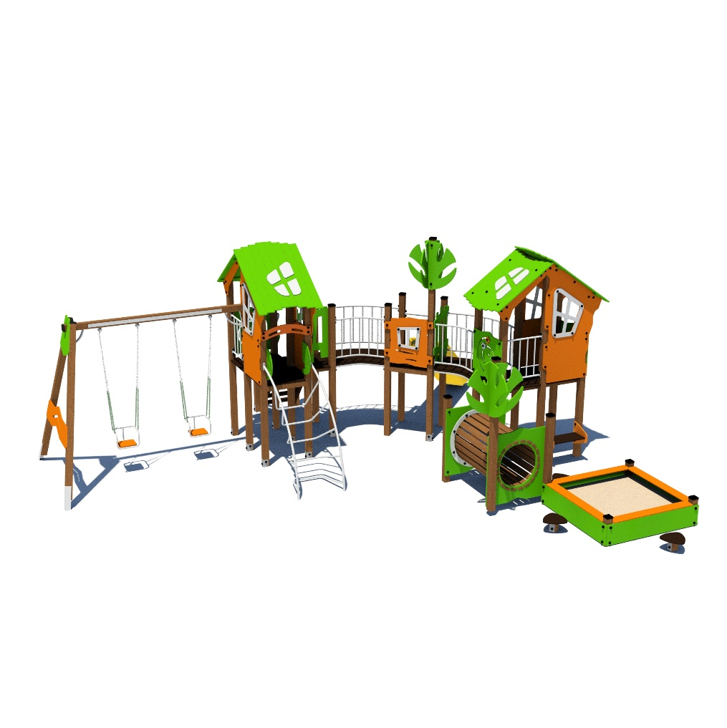 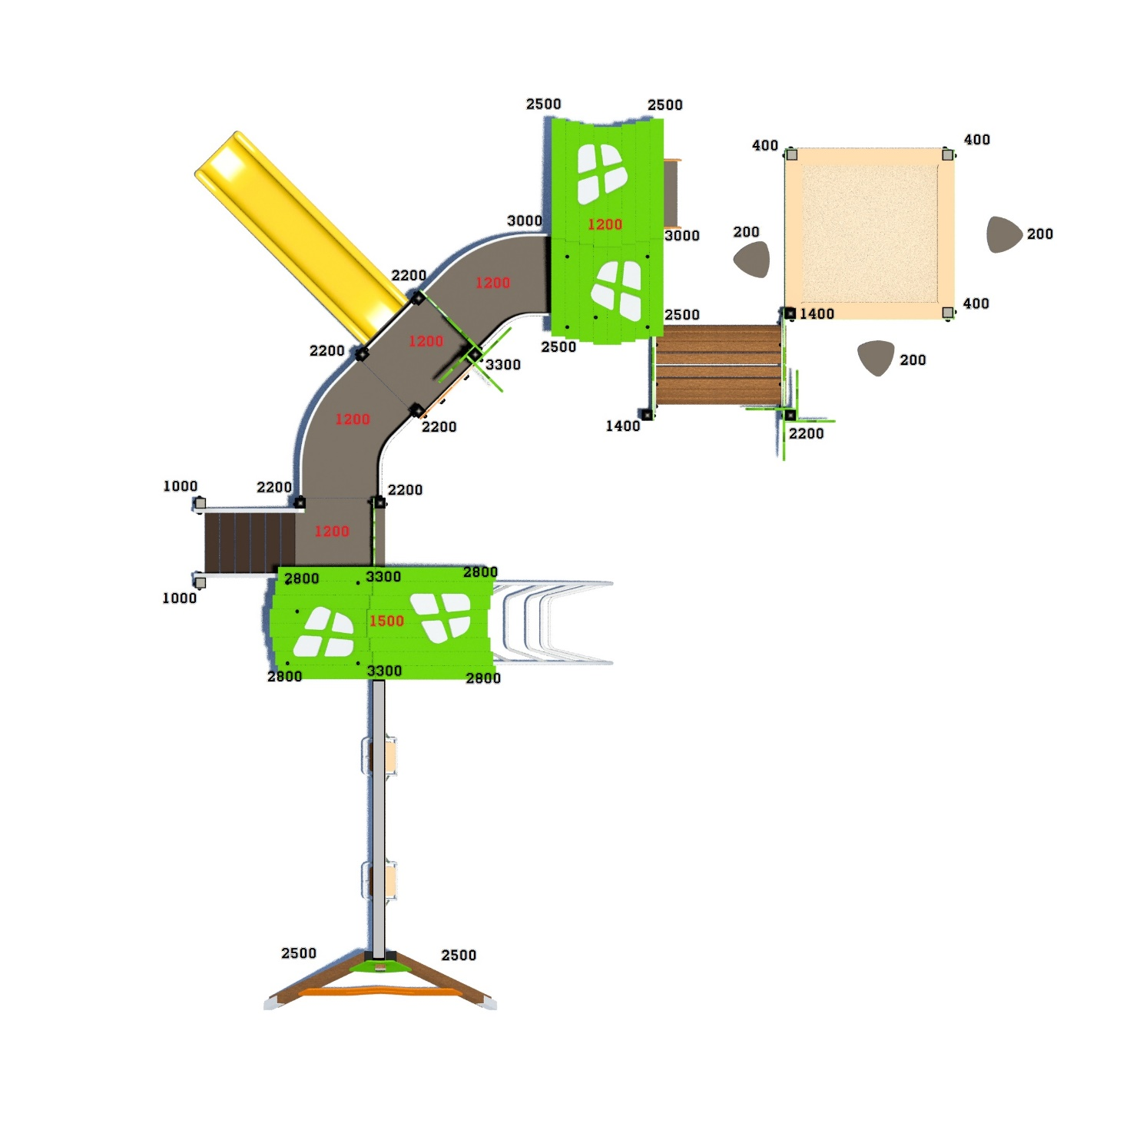

 | № п/п | Артикул | Наименование | Кол-во | Изображение | цвет | Длина, м | Ширина, м | Высота, м | Объем, м3 | Объем всего
 | СТОЛБЫ |  |  |  |  |  |  |  |  |  |  | 31
 | 1 | 0053ДБ | Столб (брус 100х100) 400 мм | 3 |  | 8014 | 0.4 | 0.1 | 0.1 | 0.008 | 0.024
 | 2 | 0004ДБ | Столб (брус 100х100) 1000 мм | 2 |  | 8014 | 1 | 0.1 | 0.1 | 0.008 | 0.016
 | 3 | 0026ДБ | Столб (брус 100х100) 2200 мм | 6 |  | 8014 | 2.2 | 0.1 | 0.1 | 0.018 | 0.107
 | 4 | 0019ДБ | Столб (брус 100х100) 2500 мм | 6 |  | 8014 | 2.5 | 0.1 | 0.1 | 0.025 | 0.150
 | 5 | 0014ДБ | Столб (брус 100х100) 2800 мм | 4 |  | 8014 | 2.8 | 0.1 | 0.1 | 0.028 | 0.112
 | 6 | 0035ДБ | Столб (брус 100х100) 3300 мм | 3 |  | 8014 | 3.3 | 0.1 | 0.1 | 1.20 | 3.613
 | 7 | 0034ДБ | Столб (брус 100х100) 3000 мм | 2 |  | 8014 | 2.5 | 0.1 | 0.1 | 0.025 | 0.050
 | 8 | 0073ДБ | Столб (брус 100х100) 1400 мм | 2 |  | 8014 | 2.8 | 0.1 | 0.1 | 0.028 | 0.056
 | 9 | 0016ДБ | Столб (брус 100х100) 200 мм | 3 |  | 8014 | 3.3 | 0.1 | 0.1 | 1.20 | 3.613
 | 10 | 0013МП | Закладная для столба 100х100 | 31 |  | 7047 | 0.075 | 0.075 | 0.26 | 0.001 | 0.045
 | ПЛОЩАДКИ |  |  |  |  |  |  |  |  |  | 0.000
 | 11 | 0003СБ | Площадка квадратная 800х800 мм (СБ) | 2 |  |  | 0.8 | 0.8 | 0.08 | 0.051 | 0.102
 | 12 | 0044СБ | Площадка двойная 1500х800 (СБ) | 2 |  |  | 1.51 | 1 | 0.08 | 0.121 | 0.242
ЛЕСТНИЦА 1200 |  |  |  |  |  |  |  |  |  |  | 0.000
 | 13 | 000021 | Тетива (лестница 1200) 1633 x 269 x 21 | 2 | 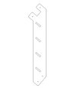 | 6018 | 1.01 | 1.28 | 0.021 | 0.005 | 0.009
 | 14 | 000023 | Ступень 600х150 600 x 150 x 18 | 6 |  | противоскользящая | 0.6 | 0.14 | 0.018 | 0.002 | 0.009
 | 15 | 0006ДБ | Подступенок (доска 35х90х558) | 6 |  | 8014 | 0.035 | 0.09 | 0.558 | 0.002 | 0.011
 | 16 | 000022 | Перила (лестница 1200) 1590 x 150 x 21 | 2 |  | 6018 | 1.243 | 1.04 | 0.021 | 0.005 | 0.009
 | 17 | 000022 | Перила (лестница 1200) 1590 x 150 x 21 | 2 |  | 7047 | 1.243 | 1.04 | 0.021 | 0.005 | 0.009
 | 18 | 000186 | Панель ступени 800 x 300 x 18 | 1 |  | противоскользящая | 0.8 | 0.3 | 0.018 | 0.004 | 0.004
 | ПЕРЕХОДНЫЕ МОСТЫ |  |  |  |  |  |  |  |  |  | 0.000
 | 19 | 0042МП | Каркас поворотного моста 45гр площадка 800 | 2 | 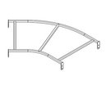 | 7047 | 1.35 | 0.88 | 0.1 | 0.119 | 0.238
 | 20 | 000185 | Пол поворотного моста 45гр 1359 x 906 x 18 | 2 |  |  | 1.245 | 1.036 | 0.018 | 0.023 | 0.046
 | 21 | 0043МП | Перила моста поворотного 45 градусов внутренняя | 2 |  | 7047 | 0.79 | 0.16 | 0.72 | 0.091 | 0.182
 | 22 | 0044МП | Перила моста поворотного 45 градусов внешняя | 2 |  | 7047 | 1.33 | 0.215 | 0.72 | 0.206 | 0.412
 | ПАНЕЛИ |  |  |  |  |  |  |  |  |  | 0.000
 | 23 | 000161 | Окно верхнее 1.07 994 x 1210 x 21 | 4 |  | 2008 | 0.994 | 1.21 | 0.021 | 0.018 | 0.072
 | 24 | 000157 | Рама окна, накл. на крышу 1.07 537 x 755 x 15 | 4 | 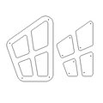 | 7047 | 0.755 | 0.537 | 0.015 | 0.006 | 0.024
 | 25 | 000164 | Панель нижняя 1.07 800 x 650 x 21) | 4 |  | 2008 | 0.8 | 0.65 | 0.021 | 0.008 | 0.031
 | 26 | 000162 | Панель с пазом для сидушки 1.07 800 x 748 x 21 | 1 |  | 6018 | 0.8 | 0.748 | 0.021 | 0.009 | 0.009
 | 27 | 000160 | Панель Спираль 1.07 800 x 748 x 21 | 2 |  | 6018 | 0.8 | 0.748 | 0.021 | 0.009 | 0.018
 | 28 | 000163 | Боковина крыши двойн. домика 1.07 1023 x 271 x 21 | 4 |  | 2008 | 0.82 | 0.77 | 0.021 | 0.009 | 0.038
 | 29 | 000158 | Крыша наклонная 1- 1.07 1000 x 1149 x 15 | 2 |  | 6018 | 1.15 | 1 | 0.015 | 0.014 | 0.028
 | 30 | 000159 | Крыша наклонная 2- 1.07 1000 x 1200 x 15 | 2 |  | 6018 | 1.2 | 1 | 0.015 | 0.014 | 0.029
 | 31 | 000190 | Панель Окошко простое 800 x 797 x 21 | 1 |  | 2008 | 0.8 | 0.797 | 0.021 | 0.018 | 0.018
 | 32 | 000191 | Накладка Окошко простое 405 x 407 x 15 | 1 |  | 7047 | 0.404 | 0.408 | 0.015 | 0.018 | 0.018
 | 33 | 000187 | Панель Кривой забор 800 800 x 953 x 21 | 1 | 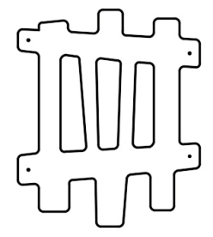 | 6018 | 0.8 | 0.95 | 0.021 | 0.016 | 0.016
 | 34 | 000192 | Элемент Дерево 299 x 599 x 15 | 8 |  | 6018 | 0.29 | 0.6 | 0.015 | 0.018 | 0.144
 | 35 | 000165 | Сидушка для панели с пазом 1.07 600 x 271 x 21 | 1 |  | 6018 | 0.62 | 0.268 | 0.021 | 0.003 | 0.003
 | 36 | 000039 | Подпорка сидушки 200 x 335 x 21 | 1 | 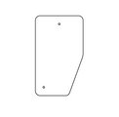 | 6018 | 0.335 | 0.2 | 0.021 | 0.001005 | 0.001
 | 37 | 000106 | Боковина сидушки крепеж к стойке 350 x 338 x 21 | 2 |  | 2008 | 0.35 | 0.338 | 0.021 | 0.002 | 0.004
 | 38 | 000105 | Сидушка между стойками 800мм 600 x 250 x 21 | 1 |  | 6018 | 0.62 | 0.25 | 0.021 | 0.003 | 0.003
 | 39 | 000193 | Борт песочн. дв-ка пазл с вырез. 1.10 1500 x 300 x 21 | 4 |  | 6018 | 1.5 | 0.3 | 0.015 | 0.007 | 0.027
 | 40 | 000080 | Опора стола домика 1.10 150 x 130 x 15 | 8 |  | 6018 | 0.15 | 0.2 | 0.015 | 0.000 | 0.004
 | 41 | 000195 | Борт верхний пес. дворика 1500 1500 x 190 x 21 | 4 |  | 2008 | 1.5 | 0.19 | 0.021 | 0.006 | 0.024
 | 42 | 000210 | Держатель накладка трапа 500 x 300 x 21 | 2 |  | 6018 | 0.3 | 0.5 | 0.021 | 0.00345
 | 43 | 000109 | Ступенька Грибок 327 x 321 x 18 | 3 |  | противоскользящая | 0.327 | 0.321 | 0.018 | 0.002 | 0.002
 | 44 | 000270 | Арка лаза 800 800 x 265 x 21 | 1 |  | 2008 | 0.8 | 0.265 | 0.021 | 0.004
 | ТОННЕЛЬ
 | 45 | 000205 | Панель Тоннель 1200 x 1000 x 21 | 2 |  | 6018 | 1.2 | 1 |  | 0.000 | 8
 | 46 | 000206 | Накладка 1 тоннеля 982 x 902 x 21 | 1 | 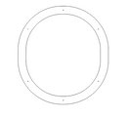 | 7047 | 1.2 | 1 |  | 0.000 | 8
 | 47 | 000207 | Накладка 2 тоннеля 960 x 798 x 15 | 2 |  | 7047 | 0.96 | 0.8 |  | 0.000
 | 48 | 0046МП | Перемычка 1260мм | 4 |  | 3020 | 1.26 | 0.06 | 0.21 | 0.016 | 4
 | 49 | 0011ДБ | Доска 40х60х1300 | 22 |  | тик | 1.3 | 0.04 | 0.07 | 0.004
 | МЕТАЛЛ |  |  |  |  |  |  |  |  |  | 0.000
 | 50 | 0084МП | Поручень горки дуга (570mm) | 1 | 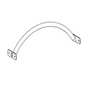 | 7047 | 0.616 | 0.04 | 0.1 | 0.002 | 0.002
 | 51 | 0024МП | Панель-решетка 600х700 | 2 |  | 7047 | 0.62 | 0.16 | 0.72 | 0.071 | 0.142
 | 52 | 0144МП | Лаз лесенка арочная на высоту 1500 | 1 | 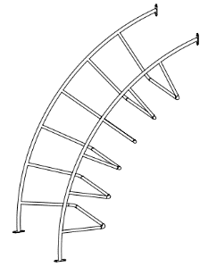 | 7015 | 0.75 | 1.56 | 2.2
Качели приставные |  |  |  |  |  |  |  |  |  |  | 0.000
 | 53 |  | Приставные качели (пара) | 1 |  | 7047 | 3 | 0.57 | 0.44 | 0.7524 | 0.752
 | 54 | М-2.09.19-01 | Блок крепления подвеса качелей (серый) | 4 |  | 7047 |  |  |  |  | 0.000
 | 55 | М-2.09.20-01 | Пластина для блока крепления подвеса | 4 |  | 7047 |  |  |  |  | 0.000
 | 56 |  | Цепи для качелей (комплект) | 2 |  | 7047 |  |  |  |  | 0.000
 | 57 | 000099 | Крепежная накладка (качели) 557 x 575 x 21 | 1 |  | 6018 | 0.575 | 0.577 | 0.021 | 0.007 | 0.007
 | 58 | 000100 | Ограждающая панель (качели) 1466 x 392 x 21 | 1 |  | 2008 | 1.466 | 0.392 | 0.021 | 0.012 | 0.012
 | 59 | 000196 | Боковина подвеса качелей 386 x 340 x 21 | 4 | 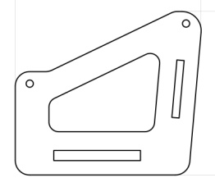 | 6018 | 0.386 | 0.34 | 0.015 | 0.002 | 0.008
 | 60 | 000199 | Спинка подвеса качелей 470 x 250 x 15 | 2 | 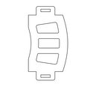 | 2008 | 0.42 | 0.25 | 0.015 | 0.002 | 0.003
 | 61 | 000197 | Сидушка подвеса качелей 470 x 270 x 21 | 2 | 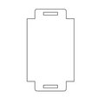 | 2008 | 0.42 | 0.27 | 0.021 | 0.002 | 0.005
 | 62 | 000198 | Планка подвеса качелей 455 x 75 x 15 | 2 |  | 6018 | 0.455 | 0.075 | 0.015 | 0.001 | 0.001
11.005.000 Горка 600х2100 H=1200 |  |  |  |  |  |  |  |  |  |  | 0.000
 | 63 | 0004СБ | Горка 600х2100 H=1200 | 1 |  | 1023 | 0.6 | 2.1 | 2.2 | 2.772 | 2.772
ПЛАСТИК |  |  |  |  |  |  |  |  |  |  | 0.000
 | 64 | КЧМ6КС | Заглушка К4М6КС | 248 |  | Черный | 0.027 | 0.027 | 0.016 | 0.000 | 0.003
 | 65 | КЧМ8КС | Заглушка К4М8КС | 362 |  | Черный | 0.036 | 0.036 | 0.023 | 0.000 | 0.011
 | 66 | 100-100.11КК | Заглушка 100-100.11КК | 16 |  | Черный | 0.1 | 0.1 | 0.044 | 0.000 | 0.006
 |  |  | Уголок 90 градусов | 86
 |  |  | Глухарь М8*50 | 128
 |  |  | Глухарь М8*80 | 234
 |  |  | Болт мебельный М6*40 | 172
 |  |  | Болт мебельный М6*60 | 76
 |  |  | Шайба М8 | 362
 |  |  | Гайка М6 | 248
 |  |  | Шайба М6 | 248

